Sheet1
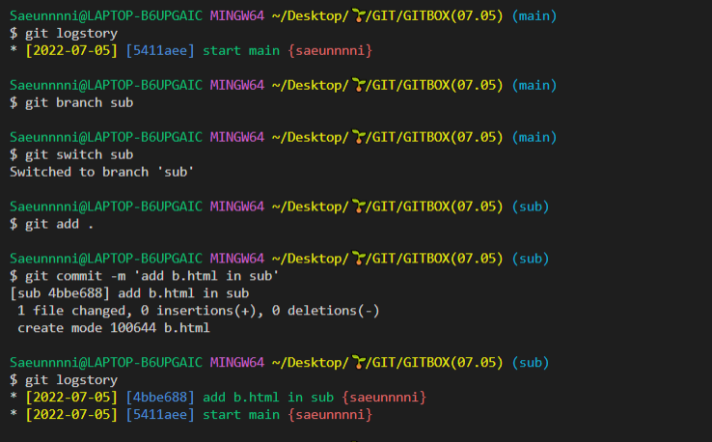

 |  | 머지, 커밋, 리베이스, 삭제
 |  | 하는것 까지는 정확하게 알아야함

메인에서 순차적으로 서브가 생기고
메인 끝자락에서 커밋이 생긴거이기때문에
가지를 안뻗음

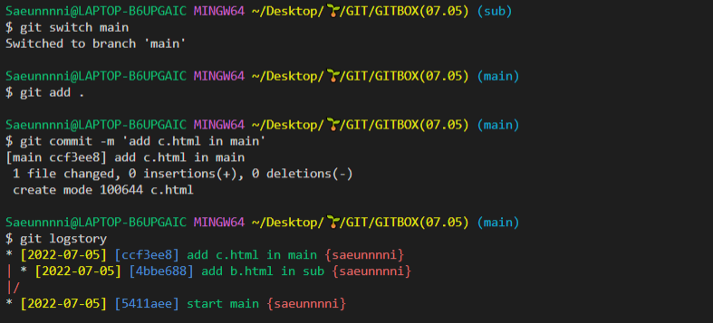

메인 브랜치 이후에 브랜치가 커밋에 생긴거라서 가지를 뻗은거고
그러면 fast forward가 안됨

쓰리웨이 머지 방식 : 근데 기록이 남아서 좋지만 너무 복잡해서
별로 안슴
그래서 리베이스를 해주면 좀 더 깔끔하게 생성이 되기때문에
이렇게 복잡하게 커밋 될때는
리베이스를 해주는게 좋앙

$ git swtich -c new = git checkout name
new를 리베이스 해줌 -> 그러면 메인 끝으로 리베이스가 됨
리베이스는 자리만 옮겨진거고 머지된건 아님
그래서 가지 안뻗고 쭉 뻗음
스위치 해서 git merge new
그러면 머지가 됨
그러며 깔끔하게 머지가 됨

중간에 놓쳐버려서 못했다 bb
main 에서 a.html만들고
sub에서 b,html만들고
main에서 다시 c.html만들고
그담에 sub랑 메인 다시 합치고
sub삭제하고
new를 다시 만들고
new에서 새로운 파일을 만들고

new를 리베이스
했는데
... 못 쫓아가서 못 만듬 ;;;ㅋㅋ

브랜치에서 브랜치를 가지치기 하면

 | 뉴브랜치 b만들고 new b.html 만들엇
 | 커밋 만들고
 | 메인으로 나와서 메인에서 다시f,html만들고 커밋 만들고
 | newB 리베이스 해서 페스트 포워드로 머지 시키기

SUBA에서 한번 더 브랜치한 상태

GET REBASE

tagging : 큰변화가 있을때 태그를 달아서 태그로 찾아 줄 수 ㅇ 있음
오늘 약간 놓쳐가지고 메모도 망했구
zzzzzz
staching :임시저장

커밋안하고 하고 싶으면
stash
근데 메세지를 남기고 싶으면
stash push -m '메세지'

근데 임시 저장한거라서 파일에 안뜸
이걸 보고 싶으면

하나를 추가 해서 list에서 보면

이렇게 나옴
최근꺼가 위로

원하는 파일을 꺼내오고 싶으면 아이디 값을 입력
불러올때는 apply / pop

apply
apply는 불러오지만 list 에서는 지워지지는 않고

pop
pop : 목록에 불러오고 list 에서는 지워짐
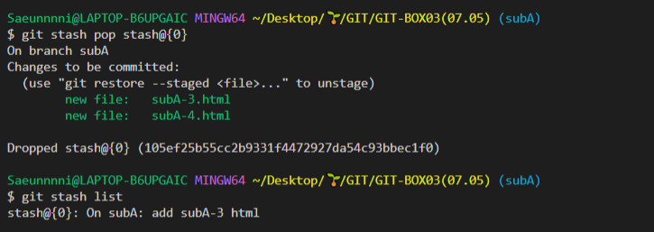

drop : list에서 삭제

스토리 북 :Ui 디자인 랭귀지를 만들어서 라이브러리로 만드는 것

